Sheet1
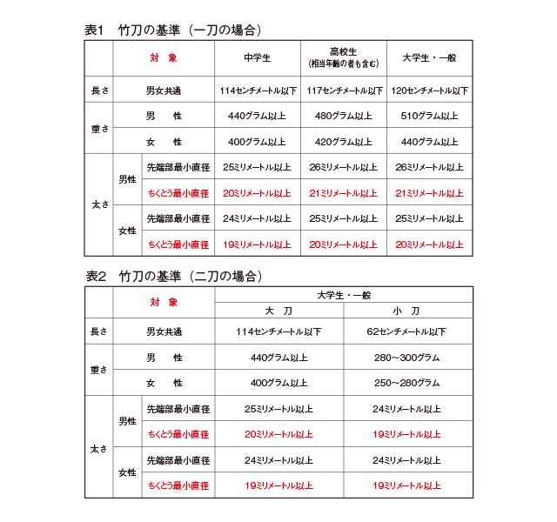
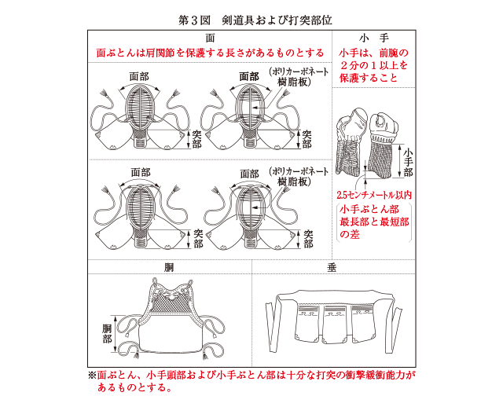
剣道試合審判規則・細則 改正

変更点
細則 第２条 規則第３条（竹刀）は、次のとおりとする。

1. 竹刀の構造は四つ割りのものとし、中に異物（先革内部の芯、柄頭のちぎり以外のもの）を入れてはならない。ピース（四つ割りの竹）の合わせに大きな隙間のあるものや安全性を著しく損なう加工、形状変更をしたものを使用してはならない。各部の名称は第２図のとおりとする。
2. 竹刀の基準は、表１および表２のとおりとする。ただし、長さは付属品を含む全長であり、重さはつば（鍔）を含まない。太さは先革先端部最小直径（対辺直径）およびちくとう部直径（竹刀先端より8.0センチメートルのちくとう対角最小直径）とする。また、竹刀は先端部をちくとうの最も細い部分とし、先端から物打に向かってちくとうが太くなるものとする。

（剣道具）
規則 第４条 剣道具は、面、小手、胴、垂を用いる。

細則 第３条 規則第４条（剣道具）は、第３図のとおりとする。

1. 面部のポリカーボーネート積層板装着面は、全日本剣道連盟が認めたものとする。
2. 面ぶとんは、肩関節を保護する長さがあり、十分な打突の衝撃緩衝能力があるものとする。
3. 小手は、前腕（肘から手首の最長部）の２分の１以上を保護し、小手頭部および小手ぶとん部は十分な打突の衝撃緩衝能力があるものとする。
4. 小手ぶとん部のえぐり（クリ）の深さについては、小手ぶとん最長部と最短部の長さの差が2.5センチメートル以内とする。
細則 第３条の２ 剣道着の袖は、肘関節を保護する長さを確保したものとする。
細則 第15条 規則第17条第１号の不正用具とは、規則第３条に規定する竹刀（細則第２条で定める規格を満たしているものに限る）および同第４条に規定する剣道具（第３図に図示する面、小手、胴、垂）以外のものをいう。なお、細則第３条第２号から第４号および同第３条の２の基準に合致しない剣道具または剣道着は不正用具としない。この場合、試合終了後に審判員から注意を与える。
②規則第17条４号の「場外」は次のとおりとする。
別表および計測方法の変更点

